listing
1) ENGLISH ITEM NAME (ex : OOOO machine) | 2)中文名称 | 3) MANUFACTUROR (ex : OOO company) | 4) MODEL NO (ex : abc-123) | 5)Serial number | 6)CN hs code | 7)VN hs code | 8)Material | 9) VOLTAGE (ex : 220V) | 10) CAPACITY (ex :1200KW) | 11) Manufacture date (yyyy-mm-dd) | 12) ORIGIN | 13) NEW or USED | 14) PICTURE (BEFORE PACKING) | 15) PICTURE (NAME PLATE or label) | 16)Quantity | 17)cost(RMB 13%VAT) | 18)cost(USD) | 19)Total cost(USD) | 20)CARTON NO. | 21)CTN QTY | 22)G.W(KGS) | 23)N.W(KGS) | 24)Package Size(CM) | 25)Part size(CM) | 26)应用范围 | 27)是否带电源
uuivertor | 变频器 | Schneider(Wuxi)Drives Co., LTD | ATV12HU15M2 | 30000132 |  |  | 电子/五金/塑料 | 220V | 1.5KW | 2025.04.07 | China | NEW |  | 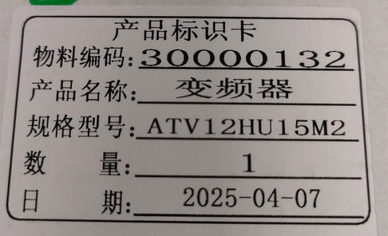 | 1 | 1800 |  |  | J1 | 1 | 2.5 | 1.7 | 30*25*20 | 19*20*19CM | SMT | NO
HOLDER NOZZLE ASSY | 吸嘴杆卡套 | YAMAHA MOTOR Co., LTD. |  | LE6-M7111-00X |  |  | 塑料 |  |  | 2025.2 | JAPAN | NEW | 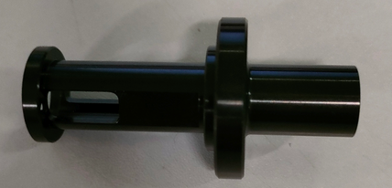 |  | 1 | 1860 |  |  |  |  |  | 0.01 |  | 6*3*3CM | SMT | NO
HOLDER NOZZLE ASSY | 吸嘴杆 | YAMAHA MOTOR Co., LTD. |  | LE6-M7130-00X |  |  | 五金/塑料 |  |  | 2025.2 | JAPAN | NEW |  |  | 1 | 3100 |  |  |  |  |  | 0.01 |  | 7*1*1CM | SMT | NO

